Original
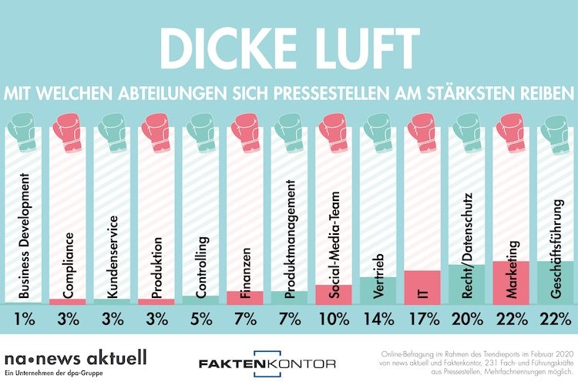
 |  | Unser Kommentar zu diesen Diagrammen
 | 1. | Das Säulen-Diagramm repräsentiert das Thema Entwicklung. Im Titel wird auf eine Veränderung angespielt. Da wäre eigentlich ein Balkendiagramm besser geeignet. Wenn Sie mögen, lesen Sie in unserem Blog mehr dazu.

 | 2. | Die Roten/grünen Bestandteile der Säulen sollen wohl die Veränderungen gegenüberder letzten Umfrage darstellen. Sie werden allerdings nicht erläutert.

Vorschlag

https://www.newsaktuell.de/blog/hier-kracht-es-bei-der-pr/

Verarbeitung
Mit wem streitet die PR-Abteilung?
 | 2020 | 2018 | Delta
Business Development | 1% | 4% | -3% | Delta zu 2018
Produktion | 3% |  | #N/A
Kundenservice | 3% | 5% | -2%
Compliance | 3% | 7% | #N/A
Controlling | 5% | 8% | -3%
Produktmanagement | 7% |  | #N/A
Finanzen | 7% | 13% | -6%
Social-Media-Team | 10% |  | #N/A
Vertrieb | 14% | 15% | -1%
IT | 17% | 14% | #N/A
Recht/Datenschutz | 20% | 12% | 8%
Geschäftsführung | 22% | 27% | -5%
Marketing | 22% | 24% | -2%

